Tabelle1
 |  |  |  |  | Ingo Mennerich, Juli 2015

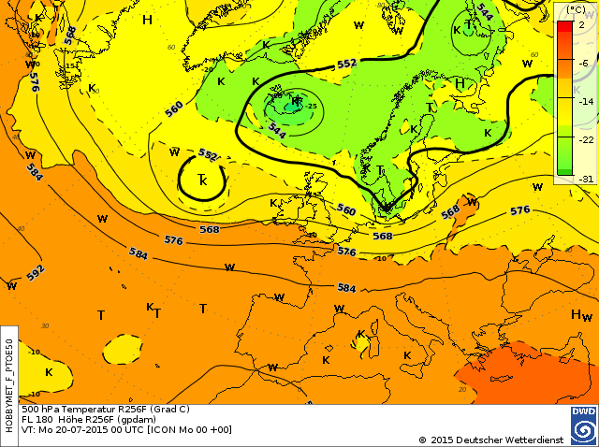
Welche Geschwindigkeit hat der Wind in der Höhe?
(Geopotenzial und Windgeschwindigkeit)

Das Programm berechnet die Geschwindigkeit des geostrophischen Windes (m/s, km/h, Knoten)
in Abhängigkeit vom Geopotenzialdifferenz zwischen zwei Isolinien und der geographischen Breite.

Formelgrundlage:

v = Geschwindigkeit (m/s)
g = Fallbeschleunigung (m/s2)
w = Winkelgeschwindigkeit der Erdrotation (rad/s)
j = Geographische Breite (°)
Dz = Geopotenzialdifferenz zwischen zwei Isolinien (m)
Dx = Horizontalabstand der Isolinien (km)

 |  |  |  |  |  | Geographische Breite |  |  | 52 | ° | Abstand der | 80 | m Höhenlinien | und Windgeschwindigkeit (m/s)

v (m/s)
Beschleunigung | m/s2 |  |  | 9.81 |  | Abstand Isobaren | Windgeschwindigkeit
Winkelgeschwindigkeit Erdrotation | w, rad/s |  |  | 0.0000729 |  | (km) | (m/s) | km/h | Knoten
 |  |  |  |  |  | 1000 | 6.8 | 24.6 | 13.3
Geographische Breite | j, ° | 52 | ° |  |  | 950 | 7.2 | 25.9 | 14.0
 |  |  |  |  |  | 900 | 7.6 | 27.3 | 14.8
Sinus Geographische Breite | sin j |  |  | 0.7880 |  | 850 | 8.0 | 28.9 | 15.6
 |  |  |  |  |  | 800 | 8.5 | 30.7 | 16.6
 |  |  |  |  |  | 750 | 9.1 | 32.8 | 17.7
Differenz Geopotenzial (m) | Dz (m) | 80 | m | 80 | m | 700 | 9.8 | 35.1 | 19.0
 |  |  |  |  |  | 650 | 10.5 | 37.8 | 20.4
Abstand der Isolinien | d (km) | 200 | km | 200000 | m | 600 | 11.4 | 41.0 | 22.1
 |  |  |  |  |  | 550 | 12.4 | 44.7 | 24.1
Windgeschwindigkeit | v (m/s) |  |  | 34.2 | m/s | 500 | 13.7 | 49.2 | 26.6
 |  |  |  |  |  | 450 | 15.2 | 54.6 | 29.5
 |  |  |  | 123.0 | km/h | 400 | 17.1 | 61.5 | 33.2
 |  |  |  |  |  | 350 | 19.5 | 70.3 | 37.9
 |  |  |  | 66.4 | Knoten | 300 | 22.8 | 82.0 | 44.3
 |  |  |  |  |  | 250 | 27.3 | 98.4 | 53.1
 |  |  |  |  |  | 200 | 34.2 | 123.0 | 66.4
 |  |  |  |  |  | 150 | 45.5 | 163.9 | 88.5
km
 |  |  |  |  |  | 100 | 68.3 | 245.9 | 132.8
 |  |  |  |  |  | 50 | 136.6 | 491.8 | 265.6

